Trabajo Práctico POEC
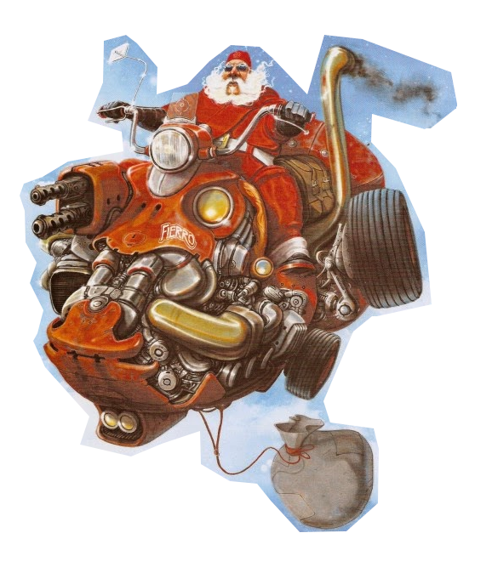

CPEM N° 4
Informática
5to A BOD

2024

Estudiante:

_ _ _ _ _

CONSIGNA: | Ayudar a repartir los regalos según los pedidos recibidos.

A TENER EN CUENTA: |  | Si no está el regalo pedido, enviar otro del mismo tipo.

Regalos
Soluciones

Pedidos

Regalo
Regalos

ID | Nombre del juguete | Categoría | Precio | Stock Inicial | Stock real | Fabricante | Material
1 | Scrabel | De Mesa | $12,000.00 | 2 |  | ToyCo | Madera
2 | 110 Scooter | Vehículos | $1,500,000.00 | 5 |  | Yamaha | Acero
3 | T.E.G. | De Mesa | $21,000.00 | 3 |  | Ruibal | Cartón
4 | Antiparras | Agua | $10,000.00 | 2 |  | Aquarium | Hule
5 | Tejos | Agua | $12,000.00 | 1 |  | Aquarium | Goma
6 | Robot de Pie | Retro | $8,500.00 | 7 |  | Asimov | Lata
7 | Bici | Vehículos | $800,000.00 | 2 |  | PatoBike | Carbono
8 | Pava eléctrica | Cocina | $45,000.00 | 9 |  | Coope | Plástico
9 | Horno eléctrico | Cocina | $210,000.00 | 1 |  | Coope | Acero
10 | Tenaza | Construcción | $14,500.00 | 4 |  | Still | Acero

 |  |  |  |  | ON/OFF
 | <- Fórmula para calcular el stock real -> |  |  |  | OFF
 | "=E2-(CONTAR.SI(Pedidos!$D$4:$D$28,Regalo!B4))"

Menú

Soluciones
Pedidos

Pedidos
Pedidos

ID | Persona | Edad | Pedido | Categoría
1 | Sofía | 28 | Scrabel | De Mesa
2 | Mateo | 35 | 110 Scooter | Vehículos
3 | Valentina | 40 | T.E.G. | De Mesa
4 | Lucas | 27 | Antiparras | Agua
5 | Martina | 24 | Tejos | Agua
6 | Emiliano | 32 | Scrabel | De Mesa
7 | Camila | 36 | T.E.G. | De Mesa
8 | Thiago | 30 | Robot de Pie | Retro
9 | Julieta | 39 | Antiparras | Agua
10 | Ignacio | 26 | Scrabel | De Mesa
11 | Zoe | 31 | T.E.G. | De Mesa
12 | Benjamín | 38 | Bici | Vehículos
13 | Catalina | 25 | Pava eléctrica | Cocina
14 | Lautaro | 37 | Tenaza | Construcción
15 | Abril | 24 | Tejos | Agua
16 | Santiago | 33 | Scrabel | De Mesa
17 | Paula | 29 | Antiparras | Agua
18 | Agustín | 34 | T.E.G. | De Mesa
19 | Alma | 27 | Pala | Construcción
20 | Nicolás | 35 | Horno eléctrico | Cocina
21 | Mía | 41 | T.E.G. | De Mesa
22 | Joaquín | 24 | Tejos | Agua
23 | Delfina | 38 | Playmobil | Retro
24 | Tomás | 32 | 110 Scooter | Vehículos
25 | Emilia | 28 | T.E.G. | De Mesa

Regalos
Soluciones
Menú

Soluciones
Soluciones

ID | Persona | Pedido | ¿Lo tengo? | ¿Me quedan? | Regalo
1 | Sofía | Scrabel | 1 |  | Scrabel
2 | Mateo | 110 Scooter | 1 |  | 110 Scooter
3 | Valentina | T.E.G. | 1 |  | T.E.G.
4 | Lucas | Antiparras | 1 |  | Antiparras
5 | Martina | Tejos | 1 |  | Tejos
6 | Emiliano | Scrabel | 1 |  | Scrabel
7 | Camila | T.E.G. | 1 |  | T.E.G.
8 | Thiago | Robot de Pie | 1 |  | Robot de Pie
9 | Julieta | Antiparras | 1 |  | Antiparras
10 | Ignacio | Scrabel | 1 |  | Scrabel
11 | Zoe | T.E.G. | 1 |  | T.E.G.
12 | Benjamín | Bici | 1 |  | Bici
13 | Catalina | Pava eléctrica | 1 |  | Pava eléctrica
14 | Lautaro | Tenaza | 1 |  | Tenaza
15 | Abril | Tejos | 1 |  | Tejos
16 | Santiago | Scrabel | 1 |  | Scrabel
17 | Paula | Antiparras | 1 |  | Antiparras
18 | Agustín | T.E.G. | 1 |  | T.E.G.
19 | Alma | Pala | 0 |  | Tenaza
20 | Nicolás | Horno eléctrico | 1 |  | Horno eléctrico
21 | Mía | T.E.G. | 1 |  | T.E.G.
22 | Joaquín | Tejos | 1 |  | Tejos
23 | Delfina | Playmobil | 0 |  | Robot de Pie
24 | Tomás | 110 Scooter | 1 |  | 110 Scooter
25 | Emilia | T.E.G. | 1 |  | T.E.G.

 |  |  |  |  |  | ON/OFF
 |  |  |  | <- Fórmula para saber si está lo pedido -> |  | OFF
 |  |  |  | CONTAR.SI(Regalo!$B$4:$B$14,Pedidos!D4))
 |  |  |  | <- Fórmula para definir regalo -> |  | OFF
Regalos
 |  |  |  | SI(D4=0,INDICE(Regalo!$B$4:$B$13,COINCIDIR(Pedidos!E4,Regalo!$C$4:$C$13,0)),C4)

Menú
Pedidos

